PV
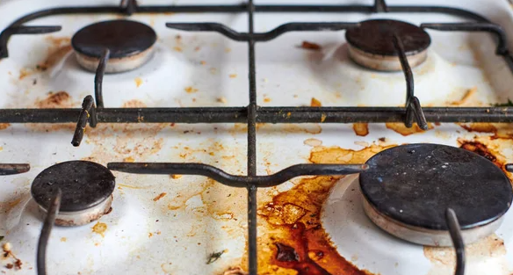
 | BRIL distribučení akce ČERVENEC-SRPEN 2026
 |  | 14.7.-31.8.2026

 | K nákupu výrobků Bril odmašťovač &trouby750ml mix 24 ks - ZDARMA Bril odmašťovač 750ml 2ks

Espace | ean | název výrobku | bal. | běžná PC | akční PC | obj. | celkem
kód |  |  |  | b.DPH | b.DPH
6026 | 8411660001733 | Bril*MP 750ml odmašťovač | 12 | 63.58 | 62.49 | 12 | 749.90
6043 | 8411660420756 | Bril*MP 750ml sprej trouby | 12 | 63.58 | 62.49 | 12 | 749.90
 | Celkem v Kč |  |  |  |  |  | 1499.81
900156 | 8411660001733 | Bril*MP 750ml odmašťovač ZDARMA | 12 | 63.58 | 0.01 | 2 | 0.02
 |  |  | Akce je platná do 31.8.2026 nebo vyprodání zásob.
 | ESPACE velkoobchod drogerie s.r.o., Steinerova 604, 149 00 Praha 4, espace.objednavky@espacevo.cz, www.primadrogerie.cz www.espacevo.cz

